外观检验
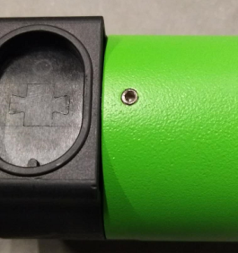 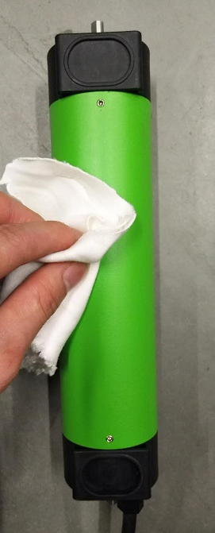 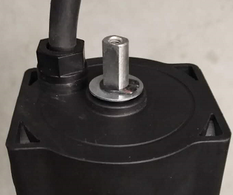
1.清洁电机表面
DOOYA 作业指导书JS-9-1.270 C/00
适用类型：DV55B型电机 | 制程站别：外观检验 | 人数：1 | 标准工时： | 日期：2018/1/12
作业步骤：

用干净抹布倒上酒精然后擦拭电机外管表面、电源线、两端输出轴
★使用橡胶水时，不能影响零件外观
★1..固定端盖的紧定螺钉没有高出外管现象；
★2.检查外管不能有掉漆、流痕等外观不良现象；
★3.端盖与外管装配后无明显间隙；
★4.检查长轴卡簧卡到位，两端垫片没有漏装；
★5.检查电线护套没有松动现象；
放
大

